-------
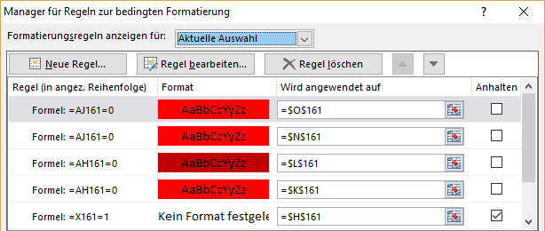

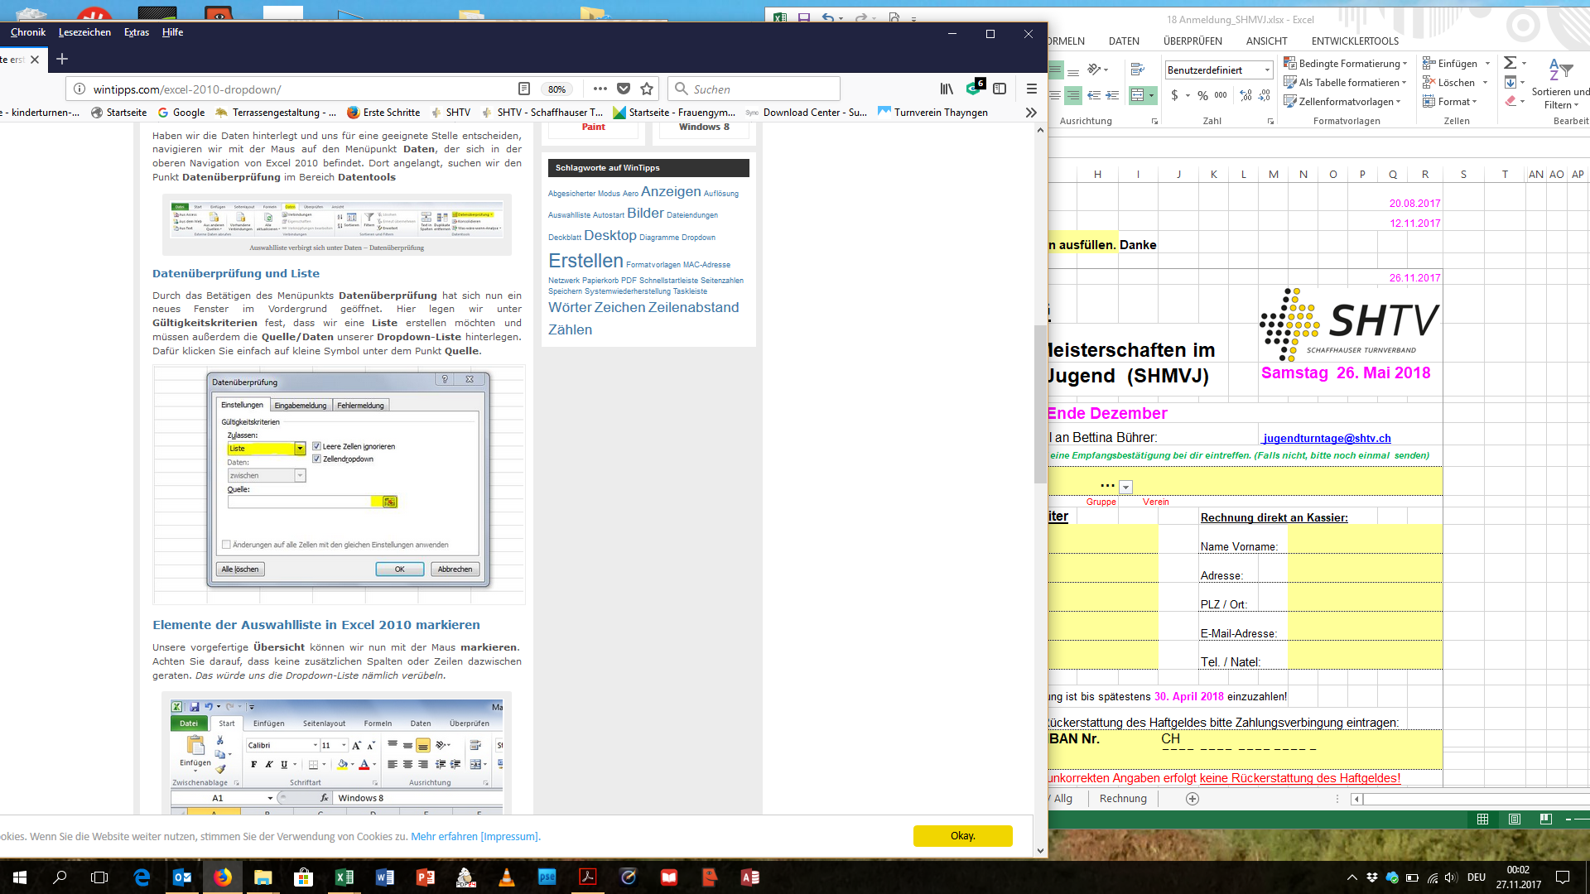

R.
 |  |  |  |  | BITTE NICHTS ÄNDERN. DANKE!

Die Rechnung kommt später per Mail.
LG Bettina

 | Verein | … | 00
Rechnung

Schaffhauser Meisterschaften im Vereinsturnen Jugend (SHMVJ)

Anzahl | Bezeichnung |  | Preis / Einheit | Betrag
 | 3-teiliger Vereinswettkampf |  | Fr. 100.00 | #VALUE!
 | 1-teiliger Vereinswettkampf | LA | Fr. 65.00 | #VALUE!
 | " | Spieltest | Fr. 65.00 | #VALUE!
0 | Festkarte pro Teilnehmer (nur 3-teiliger VW) |  | Fr. 9.00 | Fr. 0.00
0 | Pin für 1- und 3-teiliger VW |  | Fr. 2.50 | Fr. 0.00
0 | Verpflegung Teilnehmer |  | Fr. 6.00 | Fr. 0.00
0 | Verpflegung Leiter |  | Fr. 6.00 | Fr. 0.00
1 | Haftgeld |  | Fr. 100.00 | Fr. 100.00
 | TOTAL |  |  | #VALUE!

Bitte den Totalbetrag bis spätestens 30. April 2019 überweisen. Besten Dank
Bankverbindung
IBAN CH05 0685 8042 9000 2720 5
Clientis BS Bank Schaffhausen
Konto lautend auf FTV Beringen

Bei Fragen und Anregungen stehe ich euch gerne zur Verfügung.

Freundliche Grüsse
Bettina Bührer
Wettkampfleitung SHMVJ

